Jan 2021
 | Timesheet
 | Employee ID : |  |  | Name : | นาย ธนกร ภูเฉลียว

 | Title : |  |  | Dept. :

 | Start Date : | 1-Jan-21 |  | Number of working days per month : |  |  |  | 29

Date | Day | Time |  |  |  | Hours
 |  | In | Out | In | Out | Normal | OT | Sick | Vacation | Personal
1/1/21 | 2021-01-01 |  |  |  |  | 0.00 | 0.00 | - | 0.00 | 0.00
1/2/21 | 2021-01-02 |  |  |  |  | 0.00 | 0.00 | 0.00 | 0.00 | 0.00
1/3/21 | 2021-01-03 |  |  |  |  | 0.00 | 0.00 | 0.00 | 0.00 | 0.00
1/4/21 | 2021-01-04 | 9:00:00 | 12:00:00 | 13:00:00 | 18:00:00 | 8.00 | 0.00 | 0.00 | 0.00 | 0.00
1/5/21 | 2021-01-05 | 9:00:00 | 12:00:00 | 13:00:00 | 18:00:00 | 8.00 | 0.00 | 0.00 | 0.00 | 0.00
1/6/21 | 2021-01-06 | 9:00:00 | 12:00:00 | 13:00:00 | 18:00:00 | 8.00 | 0.00 | 0.00 | 0.00 | 0.00
1/7/21 | 2021-01-07 | 9:00:00 | 12:00:00 | 13:00:00 | 18:00:00 | 8.00 | 0.00 | 0.00 | 0.00 | 0.00
1/8/21 | 2021-01-08 | 9:00:00 | 12:00:00 | 13:00:00 | 18:00:00 | 8.00 | 0.00 | 0.00 | 0.00 | 0.00
1/9/21 | 2021-01-09 |  |  |  |  | 0.00 | 0.00 | 0.00 | 0.00 | 0.00
1/10/21 | 2021-01-10 |  |  |  |  | 0.00 | 0.00 | 0.00 | 0.00 | 0.00
1/11/21 | 2021-01-11 | 9:00:00 | 12:00:00 | 13:00:00 | 18:00:00 | 8.00 | 0.00 | 0.00 | 0.00 | 0.00
1/12/21 | 2021-01-12 | 9:00:00 | 12:00:00 | 13:00:00 | 18:00:00 | 8.00 | 0.00 | 0.00 | 0.00 | 0.00
1/13/21 | 2021-01-13 | 9:00:00 | 12:00:00 | 13:00:00 | 18:00:00 | 8.00 | 0.00 | 0.00 | 0.00 | 0.00
1/14/21 | 2021-01-14 | 9:00:00 | 12:00:00 | 13:00:00 | 18:00:00 | 8.00 | 0.00 | 0.00 | 0.00 | 0.00
1/15/21 | 2021-01-15 | 9:00:00 | 12:00:00 | 13:00:00 | 18:00:00 | 8.00 | 0.00 | 0.00 | 0.00 | 0.00
1/16/21 | 2021-01-16 |  |  |  |  | 0.00 | 0.00 | 0.00 | 0.00 | 0.00
1/17/21 | 2021-01-17 |  |  |  |  | 0.00 | 0.00 | 0.00 | 0.00 | 0.00
1/18/21 | 2021-01-18 | 9:00:00 | 12:00:00 | 13:00:00 | 18:00:00 | 8.00 | 0.00 | 0.00 | 0.00 | 0.00
1/19/21 | 2021-01-19 | 9:00:00 | 12:00:00 | 13:00:00 | 18:00:00 | 8.00 | 0.00 | 0.00 | 0.00 | 0.00
1/20/21 | 2021-01-20 | 9:00:00 | 12:00:00 | 13:00:00 | 18:00:00 | 8.00 | 0.00 | 0.00 | 0.00 | 0.00
1/21/21 | 2021-01-21 | 9:00:00 | 12:00:00 | 13:00:00 | 18:00:00 | 8.00 | 0.00 | 0.00 | 0.00 | 0.00
1/22/21 | 2021-01-22 | 9:00:00 | 12:00:00 | 13:00:00 | 18:00:00 | 8.00 | 0.00 | 0.00 | 0.00 | 0.00
1/23/21 | 2021-01-23 |  |  |  |  | 0.00 | 0.00 | 0.00 | 0.00 | 0.00
1/24/21 | 2021-01-24 |  |  |  |  | 0.00 | 0.00 | 0.00 | 0.00 | 0.00
1/25/21 | 2021-01-25 | 9:00:00 | 12:00:00 | 13:00:00 | 18:00:00 | 8.00 | 0.00 | 0.00 | 0.00 | 0.00
1/26/21 | 2021-01-26 | 9:00:00 | 12:00:00 | 13:00:00 | 18:00:00 | 8.00 | 0.00 | 0.00 | 0.00 | 0.00
1/27/21 | 2021-01-27 | 9:00:00 | 12:00:00 | 13:00:00 | 18:00:00 | 8.00 | 0.00 | 0.00 | 0.00 | 0.00
1/28/21 | 2021-01-28 | 9:00:00 | 12:00:00 | 13:00:00 | 18:00:00 | 8.00 | 0.00 | 0.00 | 0.00 | 0.00
1/29/21 | 2021-01-29 | 9:00:00 | 12:00:00 | 13:00:00 | 18:00:00 | 8.00 | 0.00 | 0.00 | 0.00 | 0.00
1/30/21 | 2021-01-30 |  |  |  |  | 0.00 | 0.00 | 0.00 | 0.00 | 0.00
1/31/21 | 2021-01-31 |  |  |  |  | 0.00 | 0.00 | 0.00 | 0.00 | 0.00
Total Hour |  |  |  |  |  | 160.00 | 0.00 | 0.00 | 0.00 | 0.00

Notes :

Signature of Employee : |  |  | 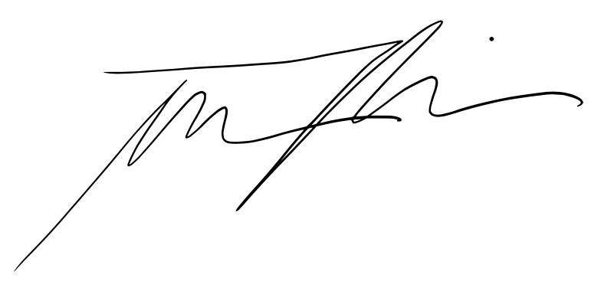 |  |  |  | Date: | 2021-02-04

Signature of Supervisor : |  |  |  |  |  |  | Date:

กรณีที่บริษัทมีการให้ OT: เราจะเริ่มนับเป็นค่า OT หลัง 8 ชั่วโมงทำงานเป็นต้นไป เช่น เวลาเลิกงาน 17.00 น. แต่ทำงานถึง 18.30 น. จะได้ OT 1.30 ชั่วโมง วิธีการคิดเวลา OT หากทำไม่ครบชั่วโมง เช่น ตั้งแต่ 17.00 น - 17.45 น. > จะคิดเศษนาทีโดยนำ 45 หาร 60 วินาที = 0.75 ชั่วโมง
* ทำงานวันเสาร์-อาทิตย์ ในเวลา 8.00-17.00 หรือไม่ถึง 8 ชั่วโมง > ใส่จำนวนชั่วโมงทำงานในช่อง Normal ** ทำงานวันเสาร์-อาทิตย์ หลัง 17.00 เป็นต้นไป หรือมากกว่า 8 ชั่วโมง > ใส่จำนวนชั่วโมงทำงานในช่อง OT

